画面定義書
共通情報 |  |  |  | プロジェクト名 | エンジニアスキル学習ツール |  |  | 作成者 |  | 鎌田 拓哉
 |  |  |  | システム名 | Freeks |  |  | 作成日付 |  | 2022-12-15
 |  |  |  | 工程名 | 外部設計 |  |  | バージョン |  | 1
 |  |  |  | ドキュメントID | T001 |  |  | 更新者
 |  |  |  | ドキュメント名 | Freeks 画面定義書 |  |  | 更新日付
書誌情報 |  |  |  | ID | T001-1
 |  |  |  | 名称 | Freeks ログイン画面
 |  |  |  | 概要 | Freeks にログインするための画面設計書

レイアウト図
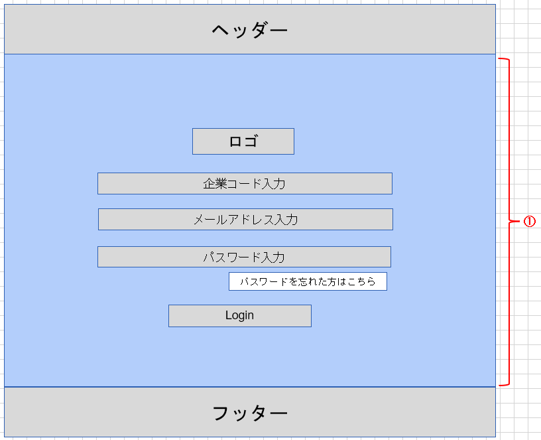

使用する部品
ヘッダー・フッターは全画面共通で使用
識別ID |  |  | ラベル |  |  | 画面部品の種類 | 表示範囲 |  | 画面部品の説明
① | - | 1 | ページ全体 |  |  | ボディ |  |  | ログインページの全体を表示。 背景画像を添付
 | - | 2 | ロゴ |  |  | 画像 |  |  | ロゴ画像
 | - | 3 | 企業コード入力 |  |  | テキストボックス |  |  | 企業コードを入力するための場所
 | - | 4 | メールアドレス入力 |  |  | テキストボックス |  |  | メールアドレスを入力するための場所
 | - | 5 | パスワード入力 |  |  | パスワード |  |  | パスワードを入力するための場所
 | - | 6 | ログイン |  |  | ボタン |  |  | ログイン処理を行うボタン
 | - | 7 | パスワードを忘れた方 |  |  | リンク |  |  | パスワードを忘れた人が確かめるためのリンク
 | -
 | -
 |  |  | ※ヘッダー/フッターは、共通部品として別紙で説明
操作手順
企業コード、メールアドレス、パスワードを入力後、ログインボタンを押下しログインする。
パスワードを忘れた場合は、②からパスワード確認ページに遷移し確かめることができる。

詳細設計書
共通情報 |  |  | プロジェクト名 |  | エンジニアスキル学習ツール |  |  |  | 作成者 | 鎌田 拓哉
 |  |  | システム名 |  | Freeks |  |  |  | 作成日付 | 2022-12-15
 |  |  | 工程名 |  | 外部設計 |  |  |  | バージョン | 1.0
 |  |  | ドキュメントID |  | TP001 |  |  |  | 更新者
 |  |  | ドキュメント名 |  | Freeks テーブル定義書 |  |  |  | 更新日付
書誌情報 |  |  | ID |  | TP001-1
 |  |  | 名称 |  | 詳細設計書 ログイン画面
 |  |  | 概要 |  | ログイン画面に関する詳細について

フローチャート

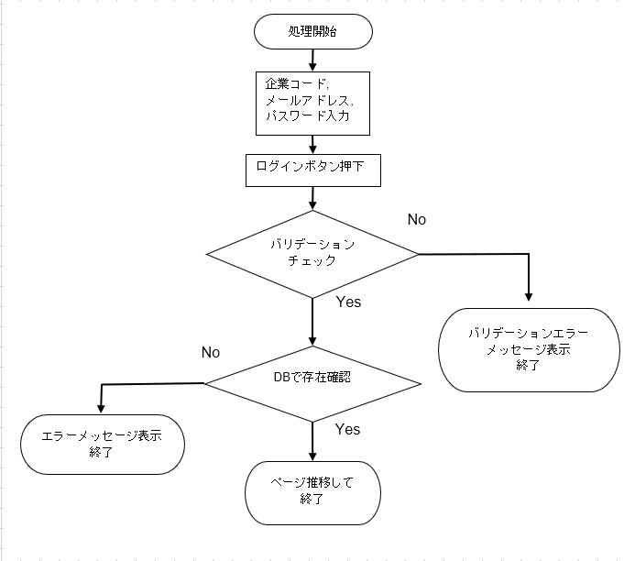

詳細

 | URL
 | ログインページ |  |  |  |  | letsengineer.jp/login
 | パスワード確認ページリンク |  |  |  |  | letsengineer.jp/password/reset

 | バリデーション
 | 番号 | 項目 |  | バリデーション |  |  | データベース | カラム名 |  |  | 備考
 | 1 | 企業コード |  | 未入力不可 |  |  | e_users | company_code
 | 2 |  |  | 5文字 |  |  | e_users | company_code
 | 3 | メールアドレス |  | 未入力不可 |  |  | e_users | mailaddress
 | 4 | パスワード |  | 未入力不可 |  |  | e_users | password

 | エラーメッセージ
 | 1 | company codeは必ず指定してください。
 | 2 | company codeは5桁で指定してください。
 | 3 | メールアドレスは必ず指定してください。
 | 4 | パスワードは必ず指定してください。
 |  | ログイン情報に誤りがあります

 | 背景画像
 | 背景画像 |  |  |  |  | letsengineer.jp/images/backimg.png

 | ロゴ画像
 | Freeks ロゴ |  |  |  |  | letsengineer.jp/images/letsengineer_logo.png

ER図
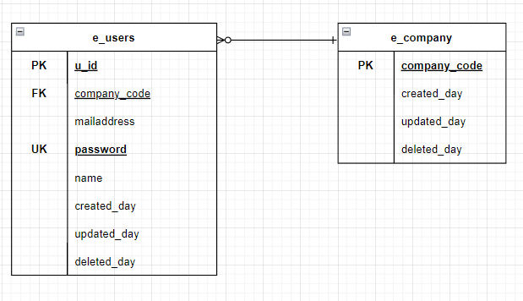
【ER図】

